Arbeitszeit
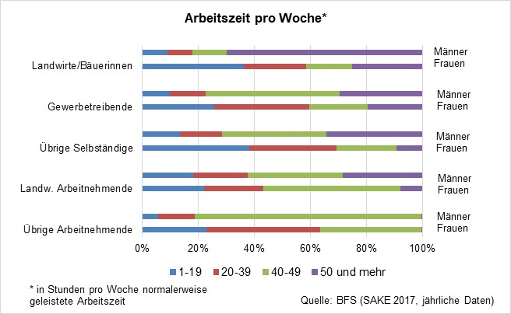
Arbeitszeit pro Woche
 | Frauen | Männer | Frauen | Männer | Frauen | Männer | Frauen | Männer | Frauen | Männer
 | Übrige Arbeitnehmende |  | Landw. Arbeitnehmende |  | Übrige Selbständige |  | Gewerbetreibende |  | Landwirte/Bäuerinnen
1-19 | 415789 | 107361 | 879 | 765 | 88016 | 39910 | 1516 | 3497 | 8532 | 4011
20-39 | 741115 | 269182 | 990 | 739 | 76303 | 45855 | 2552 | 4755 | 6528 | 4781
40-49 | 650113 | 1573197 | 962 | 2153 | 53291 | 121719 | 1039 | 26613 | 4436 | 7329
50 und mehr | 5941 | 8874 | 371 | 2000 | 24319 | 103977 | 394 | 12455 | 7216 | 37263
 | 1,812,958 | 1,958,614 | 3,202 | 5,657 | 241,929 | 311,461 | 5,501 | 47,320 | 26,712 | 53,384
Quelle: BFS, Schweizerische Arbeitskräfteerhebung (SAKE), kumulierte Jahresdaten 2017-2019
* in Stunden pro Woche normalerweise geleistete Arbeitszeit
 |  |  |  |  |  |  |  |  | 27 | 70

Arbeitszeit pro Woche*
 | 1-19 | 20-39 | 40-49 | 50 und mehr
Übrige Arbeitnehmende | 415789 | 741115 | 650113 | 5941
 | 107361 | 269182 | 1573197 | 8874
Landw. Arbeitnehmende | 879 | 990 | 962 | 371
 | 765 | 739 | 2153 | 2000
Übrige Selbständige | 88016 | 76303 | 53291 | 24319
 | 39910 | 45855 | 121719 | 103977
Gewerbetreibende | 1516 | 2552 | 1039 | 394
 | 3497 | 4755 | 26613 | 12455
Landwirte/Bäuerinnen | 8532 | 6528 | 4436 | 7216
 | 4011 | 4781 | 7329 | 37263

alt

